Los números de EXPLORA
Calculador de ahorro de emisiones de Gases de Efecto Invernadero (como CO2eq) TOTALES en la historia de EXPLORA

DATOS:
Poder calorífico inferior Gasoil: | 43.00 | MJ/Kg | Fuente: Anexo III EU RED 2009/28/CE
Poder calorífico inferior Biodiesel: | 37.00 | MJ/Kg | Fuente: Anexo III EU RED 2009/28/CE
Densidad Gasoil: | 0.845 | Kg/L
Densidad Biodiesel: | 0.885 | Kg/L
Relación volumétrica de consumo Biodiesel/Gasoil (B10): | 4 | % | Fuente: 2019-03-29 INFORME_FINAL_B-100 (Prueba BIOBUS Rosario, Santa Fe)
Emisiones específicas Gasoil: | 83.80 | gCO2eq/MJ | Fuente: Emission values for fossil references taken from ISCC 205 V. 3.0.
Emisiones específcas Biodiesel (B100-BEX EXPLORA): | 36.46 | gCO2eq/MJ | Fuente: 2020.04.24 ET-ST02-002-7 GHG Biodiesel Plant - Processing Unit (Cálculo GEI EXPLORA aprobado por ISCC Alemania en Abril-2020)
Absorción promedio (año) CO2 árbol: | 34.00 | KgCO2/año | Fuente: https://www.fundacionaquae.org/wp-content/uploads/2016/04/infografia_oxigeno.pdf // Validación contra datos de REG
Vida media árbol mediano: | 50 | años | Fuente: https://www.plantarse.org/art-emision-carbono.htm
Emisiones específicas de camioneta promedio: | 0.0002500 | TnCO2eq/km | Fuente: REG ENVIRONMENTAL, SOCIAL AND GOVERNANCE REPORT - 2019 // https://www.epa.gov/energy/greenhouse-gas-equivalencies-calculator
Emisiones específicas de quema de carbón: | 2.01 | TnCO2eq/TnCarbón | Fuente: REG ENVIRONMENTAL, SOCIAL AND GOVERNANCE REPORT - 2019 // https://www.epa.gov/energy/greenhouse-gas-equivalencies-calculator
Emisiones específicas de una casa (por consumo de electricidad en 1 año): | 5.92 | TnCO2/casa | Fuente: https://www.epa.gov/energy/greenhouse-gas-equivalencies-calculator
Emisiones específicas barril de petróleo: | 0.43 | TnCO2/barril | Fuente: https://www.epa.gov/energy/greenhouse-gas-equivalencies-calculator
Emisiones espcíficas carga smartphone: | 0.0000078 | TnCO2/sp | Fuente: https://www.epa.gov/energy/greenhouse-gas-equivalencies-calculator
Emisiones específicas molinos eólicos operando 1 año: | 5,000 | TnCO2/molino | Fuente: https://www.epa.gov/energy/greenhouse-gas-equivalencies-calculator

CÁLCULOS INICIALES:
Poder calorífico inferior B10: | 42.31 | MJ/kg
Densidad B10: | 0.849 | Kg/L
Emisiones específicas B10: | 79.07 | gCO2eq/MJ
Se asume mezcla líquido-líquido ideal

INPUT
Ventas TOTALES de Biodiesel: | 750 | millos de L |  | Ejemplo de infografía (REG):
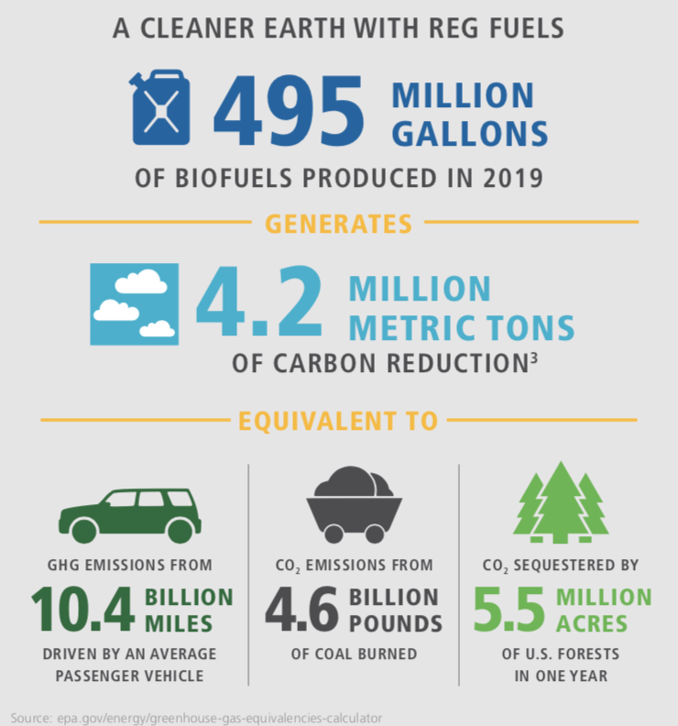
CÁLCULOS INTERMEDIOS
Ventas TOTALES de Biodiesel: | 750,000 | m3
Ventas TOTALES de Biodiesel: | 663,750 | Tn
Ventas TOTALES de GOLeq: | 721,154 | m3
Ventas TOTALES de GOLeq: | 609,375 | Tn
Emisiones Gasoil: | 2,195,822 | TnCO2eq
Emisiones Biodiesel (B100): | 895,412 | TnCO2eq

OUTPUT (aporte EXPLORA al Medio Ambiente)
Ahorro de emisiones: | 1,300,410 | TnCO2eq
Ahorro de emisiones: | 1.3 | Millones de TnCO2eq
CO2 secuestrado por un bosque de: | 38.2 | Millones de árboles en 1 año
CO2 secuestrado por un bosque de: | 38,247 | Hectáreas* en 1 año
* Se considera un bosque con 1000 árboles / hectárea
CO2 emitido por una camioneta promedio al recorrer: | 5,202 | Millones de km
CO2 emitido por: | 647 | Miles de Tn de carbón quemadas
CO2 emitido por consumo de electricidad de: | 219,769 | Casas en 1 año
CO2 emitido por: | 2,990,943 | Barriles de petróleo
CO2 emitido al cargar: | 166 | Billones de smart phones
CO2 ahorrado por la operación de: | 260 | Molinos eólicos en 1 año

